Лист2
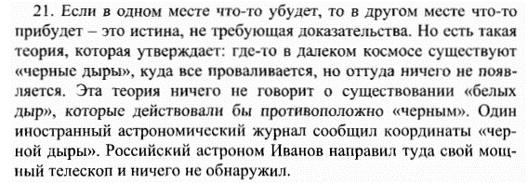
 |  | A | B | C | D | E | A~B | C->A | D->B | C->E | P | C1

A | Где-то что-то убыло
B | Где-то что-то прибыло
C | Черная дыра сществует
D | Белая дыра существует
E | Невозможно ничего увидеть
P1 = A~B | Если в одном месте что-то убудет во 2 месте что-то прибудет
P2 = С->A | Если существует черная дыра где-то что-то убыло
P3 = D->B | Если существует белая дыра где-то что-то прибыло
P4 = С->E | Если существует черная дыра, то ее невозможно увидеть
P = P1&P2&P3&P4
C1 = C->B
A

